概要
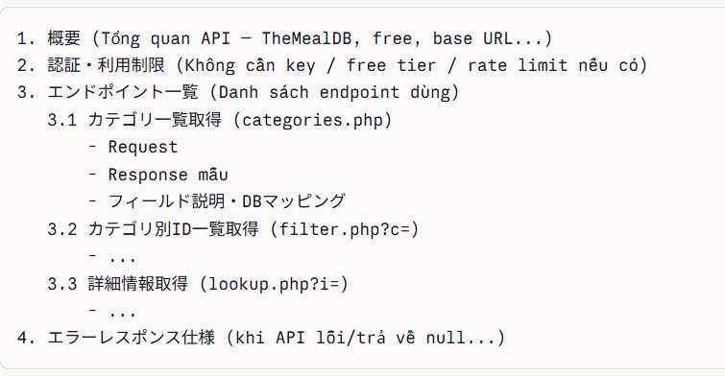
プロジェクト名 | 業務名 | システム名 | 機能名 | 作成日 | 作成者 | 更新日 | 更新者
foodRecipeApp | レシピ管理 | フードレシピシステム | TheMealDBデータ同期バッチ | 2026-07-07 | AnhHT4

